Tablero Enero 2026
TABLERO DE RENDICIÓN DE CUENTAS
ACTUALIZADO AL 31 DE ENERO DEL 2026
MINISTERIO DE ENERGÍA Y MINAS

AUTORIDADES |  |  | GESTIÓN DE PRESUPUESTO |  | EJECUCIÓN PRESUPUESTARIA POR GRUPOS DE GASTO |  | EJECUCIÓN PRESUPUESTARIA POR CLASIFICACIÓN GEOGRÁFICA |  | SERVICIOS PERSONALES, TÉCNICOS Y PROFESIONALES
Ministro de Energía y Minas | Ing. Víctor Hugo Ventura Ruiz |  | Presupuesto vigente 2026 | Q106,500,000.00 | Grupo (000): SERVICIOS PERSONALES | Q5,645,366.42 | Región (I): METROPOLITANA | Q106,500,000.00 | Presupuesto para pago de salarios y honorarios | Q72,248,436.00
 |  |  |  |  | Grupo (100): SERVICIOS NO PERSONALES | Q176,227.00 | Región (III): NORORIENTE | Q-
 |  |  |  |  | Grupo (200): MATERIALES Y SUMINISTROS | Q- | Región (V): CENTRAL | Q- | Presupuesto ejecutado en pago de salarios y honorarios | Q5,645,366.42
 |  |  | Presupuesto ejecutado | Q5,941,388.89 | Grupo (300): PROPIEDAD, PLANTA, EQUIPO E INTANGIBLES | Q- | Región (VI): SUROCCIDENTE | Q-
Viceministro de Energía y Minas encargado del Área Energética | Ing. Juan Fernando Castro Martínez |  |  |  | Grupo (400): TRANSFERENCIAS CORRIENTES | Q119,795.47 | Región (VIII): PETÉN | Q-
 |  |  |  |  | Grupo (900): ASIGNACIONES GLOBALES | Q- | 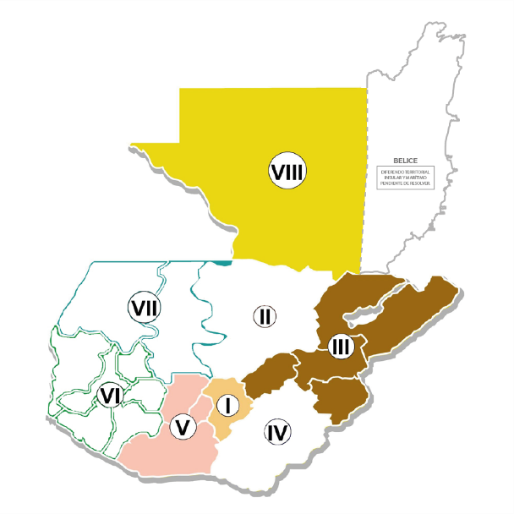
 |  |  | Porcentaje de ejecución | 5.58% | EJECUCIÓN POR FINALIDADES |  |  |  | Porcentaje de ejecución en el pago de salarios y honorarios | 7.81%
Viceministro de Energía y Minas encargado del Área de Minería e Hidrocarburos | Ing. Erwin Barrios Torres
 | 1
5.58%
 |  |  |  |  | 010000: SERVICIOS PÚBLICOS GENERALES | Q310,701.72
 |  |  |  |  |  |  |  |  | Personal permanente 011 | 270 personas
Viceministro de Desarrollo Sostenible |  |  |  |  | 050000: ASUNTOS ECONÓMICOS | Q5,346,085.04 |  |  | Personal temporal 021 Personal temporal 022 Jornales 031 | 000 personas 004 personas 000 personas
100%
 |  |  |  |  | 060000: PROTECCIÓN AMBIENTAL | Q284,602.13 |  |  | Servicios técnicos o profesionales 029 | 217 personas
 |  |  |  |  |  |  |  |  | Servicios técnicos o profesionales subgrupo 18 | 009 personas

 |  | Descripción del programa |  | Presupuesto vigente | Presupuesto ejecutado | Procentaje de ejecución | PRINCIPALES AVANCES O LOGROS AL 31 DE ENERO DE 2026
PROGRAMAS PRESUPUESTARIOS | PROGRAMA 1 | ACTIVIDADES CENTRALES |  | Q41,842,112.00 | Q2,801,759.79 | 6.70 | PROGRAMA 03: Desarrollo sostenible del séctor energético, minero y de hidrocarburos (Actividad Común a los programas 11, 12 y 15) Avance: •05 Mesas de diálogo en comunidades relacionadas con proyectos energéticos y/o mineros. Según se detalla a continuación: -1 Nahuaron, S.A. en San Juan Sacatepéquez, Guatemala (Población Maya Kaqchiquel). -1 Arenera Maconel en Jocotán y Macotán, Chiquimula (Población Maya Chortí). -1 Proyecto comunitario Tierra Santa en Cubulco y Rabinal, Baja Verapaz (Población Ladina). -1 Hidroeléctrica Santagua en Chiquimulilla, Santa Rosa (Población Xinka). -1 Proyecto Minero Escobal en San Rafael Las Flores, Santa Rosa (Población Xinka). •23 expedientes internos e instrumentos ambientales revisados y emisión de opinión en temas de minería, hidrocarburos y energía.
 | PROGRAMA 3 | DESARROLLO SOSTENIBLE DEL SECTOR ENERGETICO, MINERO Y DE HIDROCARBUROS (ACTIVIDAD COMUN A LOS PROGRAMAS 11, 12 Y 15) |  | Q8,879,964.00 | Q276,979.42 | 3.12 | PROGRAMA 11: Fomento y Control en la exploración, explotación y comercialización de hidrocarburos Avances: Exploración y Explotación •4 inspecciones a empresas petroleras operadoras de contratos en fase de exploración. •10 inspecciones permanentes a empresas petroleras operadoras de contrato en fase de explotación. Comercialización. •392 inspecciones técnicas y legales con peritajes a empresas que conforman la cadena de comercialización de hidrocarburos. •13 documentos de divulgación de información del subsector hidrocarburos en Guatemala. •30 inspecciones técnicas a empresas que conforman la cadena de comercialización de hidrocarburos en proceso de otorgamiento de licencias. 28 a estaciones de servicio y 02 a depósitos de almacenamiento para consumo propio.
 | PROGRAMA 11 | FOMENTO Y CONTROL EN LA EXPLORACION, EXPLOTACION Y COMERCIALIZACION DE HIDROCARBUROS |  | Q21,949,910.00 | Q1,209,070.30 | 5.51

 | PROGRAMA 12 | FOMENTO A LA ACTIVIDAD MINERA |  | Q11,293,046.00 | Q624,812.57 | 5.53 | PROGRAMA 12: Fomento a la Actividad Minera Avance: Personas individuales y jurídicas •7 Personas individuales o jurídicas titulares de derechos mineros beneficiadas con la emisión de dictámenes de polígonos para verificación de áreas solicitadas y otorgadas. •2 Personas individuales o jurídicas beneficiadas con la emisión de dictámenes de polígonos mineros para la verificación de áreas técnicamente factibles. Inspecciones •16 inspecciones de operaciones a derechos mineros y a operaciones mineras ilegales, por denuncia. •1 supervisión e inspecciones a personas individuales o jurídicas en los productos mineros autorizados para exportación.
PROGRAMAS PRESUPUESTARIOS | PROGRAMA 13 | SEGURIDAD RADIOLOGICA |  | Q4,188,420.00 | Q220,808.58 | 5.27 | PROGRAMA 13: Seguridad Radiológica Avances: 22 dictámenes con su respectivo licenciamiento. Los dictámenes realizados se desagregan de la siguiente manera: -5 dictámenes con su respectivo licenciamiento a personas individuales o jurídicas que utilizan equipos generadores, fuentes o actividades relacionadas con radiación ionizante y no ionizante. -15 dictámenes con su respectivo licenciamiento a operadores individuales que utilizan equipos generadores, fuentes o actividades relacionadas con radiación, verificación o seguimiento. -2 dictámenes con su respectivo licenciamiento a las actividades de comercialización, transporte o afines relacionadas con equipos generadores, fuente de radiación, verificación o seguimiento. -7 inspecciones previo a licenciamiento a entidades públicas, personas individuales o jurídicas que utilizan fuentes, equipos generadores, o que desarrollan actividades relacionadas con radiación. El área de cobertura de protección radiológica se ha desarrollado en los departamentos siguientes: Guatemala y Chimaltenango. •1 capacitación realizada sobre cultura de protección y seguridad radiológica. Beneficiarios: 7 personas (5 mujeres y 2 hombres)

 | PROGRAMA 14 | SERVICIOS TECNICOS DE LABORATORIO |  | Q7,033,474.00 | Q344,295.68 | 4.90
 | PROGRAMA 15 | FOMENTO DE LAS ACTIVIDADES DE GENERACION, TRANSMISION Y DISTRIBUCION DE ENERGIA |  | Q9,277,950.00 | Q463,662.55 | 5.00 | PROGRAMA 14: Servicios Técnicos de Laboratorio Avance: • 1,273 análisis de laboratorio en: minerales, hidrocarburos y/o aplicaciones nucleares.
 | PROGRAMA 99 | PARTIDAS NO ASIGNABLES A PROGRAMAS |  | Q2,035,124.00 | Q- | 0.00 | PROGRAMA 15: Fomento de las actividades de generación, transmisión y distribución de energía eléctrica Avances: •2 informes de verificación de cumplimiento de contratos otorgados a generadores y adjudicatarios. •5 personas individuales o jurídicas registradas como Agentes y Grandes usuarios del Mercado Mayorita. re) como Agentes y Grandes usuarios del Mercado Mayorista.

